Đăng nhập
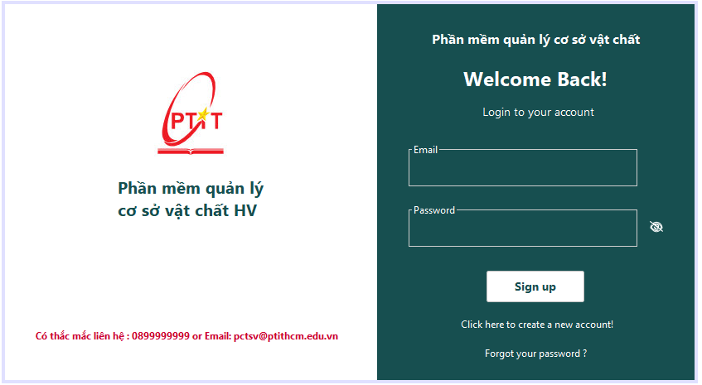

Trường nhập email

Nút button hiện và ẩn mật khẩu

Trường nhập mật khẩu

Nút button ấn đăng nhập
Đường link dẫn đến đăng ký tài khoản cho sinh viên
Đương link dẫn đến lấy lại mật khẩu khi quên theo email đăng ký

Đăng ký
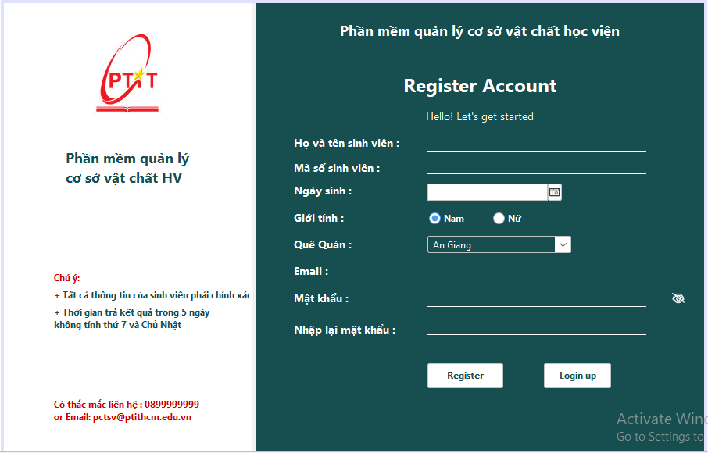
Trường họ tên sinh viên

Trường mã số sinh viên

Trường ngày sinh

Radio Button chọn giới tính

Trường nhập email

Trường nhập email

Trường nhập quê quán
Trường nhập email
Trường nhập mật khẩu và nhập lại mật khẩu

Button đăng ký
Button chuyển qua đang nhập

